Summary
Laya SEO 审计报告: duckwolf.cn
审计时间 2026-10-04T16:08:23+00:00 · 13 已抓取 URL · 7 HTML 页面 · 引擎分工 0 Laya / 5 Jev
各区域得分
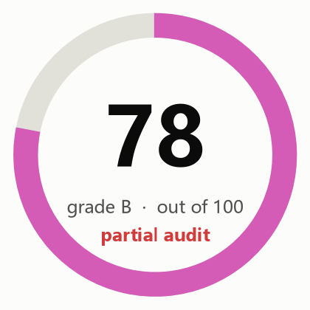
总分 | 78
等级 | B（部分审计）
语义引擎费用（美元） | $0.0054
DataForSEO 费用（美元） | 未使用

区域 | 得分 | 权重 | 评分方式
抓取与索引 | 81 | 20 | 仅规则
页面内优化 | 76 | 15 | 规则 + 引擎判断
内容质量 | 57 | 20 | 70% 语义判断（有用性、具体性、可信度），30% 规则
链接与结构 | 91 | 10 | 仅规则
结构化数据与分享 | 91 | 8 | 仅规则
AI 搜索就绪度 | 71 | 12 | 70% 语义判断（可引用性、开头给结论、主体清晰度），30% 规则；属编辑经验，Google 明确表示其 AI 功能无需特殊优化
性能 | 93 | 10 | 50% Lighthouse 移动端 + 50% 抓取观测
安全与信任 | 94 | 5 | 仅规则
搜索可见性与权威度 |  | 15 | 未评估：加 --full 启用 DataForSEO
行动项状态
各状态的实时数量（取自行动项工作表）
待办
进行中
已完成
延后
不适用

按优先级统计的未完成项
P1
P2
P3
行动项总数

Charts
